상품제안서
뉴클 애플워치 충전 케이블 2in1 C타입 1m | 상품코드: F30869

 |  |  |  |  |  |  | 02-412-0044 | www.easy1.co.kr
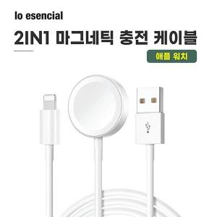

【상세/제작정보】 | *택배비 5000원 1BOX 100개

【인쇄/포장옵션】 | 레이저 / 포장지포장

【공급단가】 | 수량 | 100~ | 300~ | 500~ | 1,000~ | 3,000~
*VAT별도 | 단가 | 4,920원 | 4,830원 | 4,710원 | 4,630원 | 4,510원

【상품 URL】 | https://dev.easy1.co.kr:443/src/goods_detail.php?gdno=30869

